Hoja1
MODULO | REQUERIMIENTO | TIPO | PRIORIDAD | EVIDENCIA DE MANTENIMIENTO |  | INCONVENIENTES DESPUES DEL CAMBIO
CARNETS | Impresión Directa - Que se genere la vista previa al momento de seleccionar la impresión directa | MANTENIMIENTO | ALTA | SE PRUEBA LA IMPRESIÓN DIRECTA DE CARNETS LA CUAL SALE SATISFACTORIA |  | SE GENERA LOS CARNETS PERO SALE CON ERRORES AL GENERAR ALGUNOS PDFS
CARNETS | Ajustar posición de la foto, dni y fecha de nacimiento en los carnets | MANTENIMIENTO | ALTA | SE AJUSTAS XML A POSICIONES SEGÚN IMAGEN ENVIADA, SE QUEDA A LA ESPERA DE CONFIRMACION SI ES LA POSICION CORRECTA PARA LOS DATOS, TAMBIEN SE REALIZA AJUSTE DE LA POSICION DEL CODIGO DE BARRAS
CONTROL PRESENCIA | Ingreso Usuarios Comedor - Inconveniente con los ddias en que permite el paso al comedor | MANTENIMIENTO | ALTA | SE AJUSTA EL PASO DE ALUMNOS PARA LOS DIAS AUTORIZADOS
CONTROL PRESENCIA | Arreglo fallo que permite el paso de un usuario las veces que quiera el mismo dìa | MANTENIMIENTO | ALTA | ARREGLO FALLO QUE PERMITE EL PASO DE UN USUARIO OVARIAS VECES EL MISMO DIAS, CUANDO EL USUARIO PASA DE NUEVO NO CONTABILIZA EL PASO DEL USUARIO
CONTROL PRESENCIA | Pantalla paso carnet debe quedar fija hasta el paso del siguiente carnet | MANTENIMIENTO | ALTA | 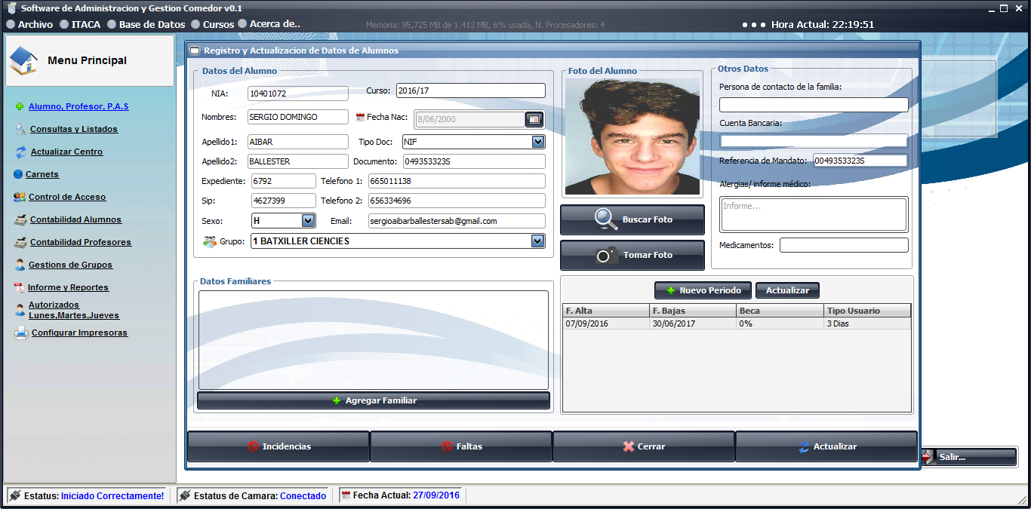 | SE FIJA PANTALLA DE DATOS ALUMNOS HASTA EL PASO DEL SIGUIENTE USUARIO
CONTROL PRESENCIA | Mostrar alertas en caso de alergias | MANTENIMIENTO | ALTA |  | SE AGREGA ADVERTENCIA CUANDO EL USUARIO TIENE RESTRICCIONES MEDICAS
INFORMES Y REPORTES | Impresión directa de informes sale en blanco | MANTENIMIENTO | MEDIA | SE AJUSTO EL INCONVENIENTE POR FAVOR PROBAR DE NUEVO
INFORMES Y REPORTES | Formato de Salida - Agregar marcación de alumnos no usuarios en panel de datos. | MANTENIMIENTO | MEDIA | 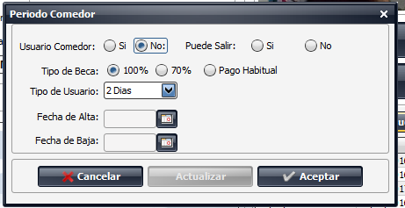 | SE AGREGA CAMPOS DE PUEDE SALIR? PARA USUARIOS NO COMEDOR EN EL PANEL DE USUARIO, SE AGREGA CAMPO A LA TABLA fecha_altas_bajas, DONDE QUEDARA REGISTRADO EL CAMPO
INFORMES Y REPORTES | Impresión Orla general sale descuadrada | MANTENIMIENTO | MEDIA | SE AJUSTA EL FORMATO DE IMPRESIÓN PARA TODAS LAS ORLAS PENDIENTE VERIFICACION
REGISTRO Y ACTUALIZACION DE DATOS | Ajustar imagen a 480*640 al momento de capturas las fotos | MANTENIMIENTO | MEDIA | SE AJUSTA PARA QUE AL MOMENTO DE REALIZAR EL CORTE DE LA IMAGEN LA AJUSTE AL FORMATO 480 X 640
REGISTRO Y ACTUALIZACION DE DATOS | Agregar busqueda similar a la de consultas y listados, que tambien busque por NOMBRE Y APELLIDOS | MANTENIMIENTO | MEDIA | 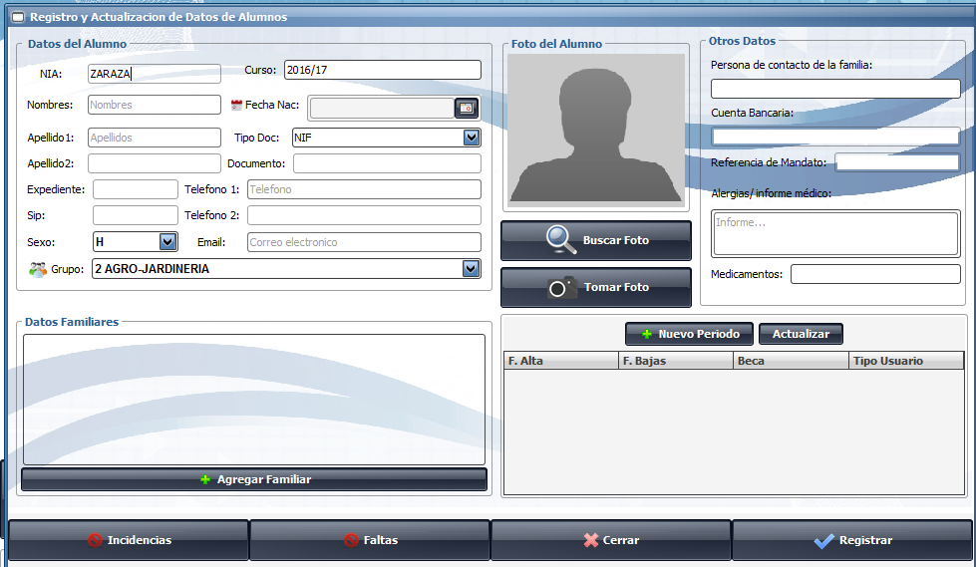 | 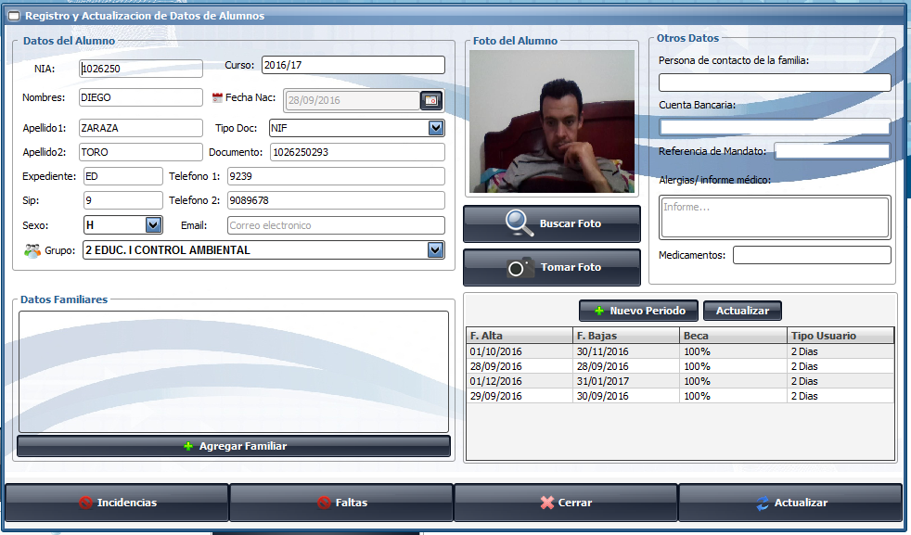 | SE AGREGA BUSQUEDA POR APELLIDO, DIGITANDO APELLIDO EN LA CASILLA NIA TRAE LOS DATOS DEL USUARIO
REGISTRO Y ACTUALIZACION DE DATOS | Verificar funcionamiento de busqueda de imágenes | MANTENIMIENTO | MEDIA | SE AJUSTA BUSQUEDA DE IMÁGENES
DATOS PROPIOS SISTEMA | Configurar para que no elimine datos de la base de datos al realizar la actualizacion importando ficheros | MANTENIMIENTO | ALTA
AUTORIZADOS | Verificar funcionamiento al importar ficheros de autorizacion dias | MANTENIMIENTO | MEDIA
CONTABILIDAD ALUMNOS | Realizar seccion remesas para becados, y añadir seccion para remesa becados | NUEVA FUNCIONALIDAD | MEDIA
CONTABILIDAD ALUMNOS | Generación masiva de remesas | MANTENIMIENTO | MEDIA
CONTABILIDAD ALUMNOS | Descuento dias globales | MANTENIMIENTO | MEDIA
CONTABILIDAD ALUMNOS | Error en cartas de cobro, revisión remesas generadas sin devoluciones | MANTENIMIENTO | MEDIA
CONTABILIDAD PROFESORES | Ajustar impresión Formatos y poder generar remesas masivamente | MANTENIMIENTO | MEDIA
CONTABILIDAD PROFESORES | Ajustar listados por rango de fechas | MANTENIMIENTO | MEDIA
CONTABILIDAD PROFESORES | Ajustar informes por rango de dias | MANTENIMIENTO | MEDIA
FICHERO X19 | Creacion fichero x19 para reporte a Bancos, generando 3 archivos | NUEVA FUNCIONALIDAD | MEDIA
INFORMES Y REPORTES | Balance economico -Verificacion formulario desglose por rango de fechas | MANTENIMIENTO | MEDIA
LISTADO USUARIOS | No preguntar dias para los no usuarios | MANTENIMIENTO | MEDIA
LISTADO USUARIOS | Comprobar informes faltas de asistencia, asistencia con tickets y por grupos | MANTENIMIENTO | MEDIA
REGISTRO Y ACTUALIZACION DE DATOS | Actualizaciòn de usuarios quita los autorizados y los maca como no autorizados | MANTENIMIENTO | MEDIA
REGISTRO Y ACTUALIZACION DE DATOS | Añadir periodos y tenerlos en cuenta para la contabilidad | MANTENIMIENTO | MEDIA

